企业基本信息
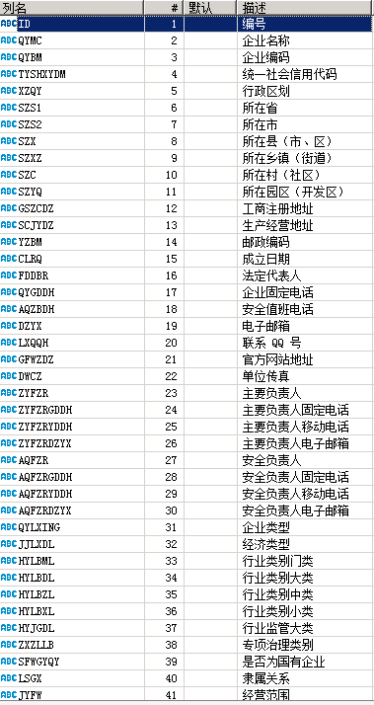
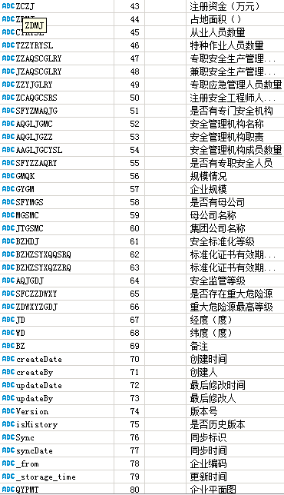
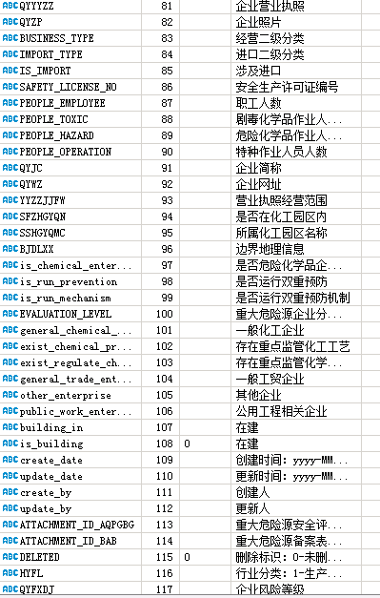
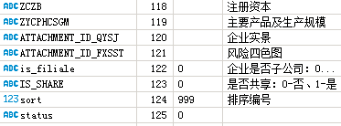
ID | QYMC | QYBM | TYSHXYDM | XZQY | SZS1 | SZS2 | SZX | SZXZ | SZC | SZYQ | GSZCDZ | SCJYDZ | YZBM | CLRQ | FDDBR | QYGDDH | AQZBDH | DZYX | LXQQH | GFWZDZ | DWCZ | ZYFZR | ZYFZRGDDH | ZYFZRYDDH | ZYFZRDZYX | AQFZR | AQFZRGDDH | AQFZRYDDH | AQFZRDZYX | QYLXING | JJLXDL | HYLBML | HYLBDL | HYLBZL | HYLBXL | HYJGDL | ZXZLLB | SFWGYQY | LSGX | JYFW | JYZT | ZCZJ | ZDMJ | CYRYSL | TZZYRYSL | ZZAQSCGLRY | JZAQSCGLRY | ZZYJGLRY | ZCAQGCSRS | SFYZMAQJG | AQGLJGMC | AQGLJGZZ | AAGLJGCYSL | SFYZZAQRY | GMQK | GYGM | SFYMGS | MGSMC | JTGSMC | BZHDJ | BZHZSYXQQSRQ | BZHZSYXQZZRQ | AQJGDJ | SFCZZDWXY | ZDWXYZGDJ | JD | WD | BZ | createDate | createBy | updateDate | updateBy | Version | isHistory | Sync | syncDate | `_from` | `_storage_time` | QYPMT | QYYYZZ | QYZP | BUSINESS_TYPE | IMPORT_TYPE | IS_IMPORT | SAFETY_LICENSE_NO | PEOPLE_EMPLOYEE | PEOPLE_TOXIC | PEOPLE_HAZARD | PEOPLE_OPERATION | QYJC | QYWZ | YYZZJJFW | SFZHGYQN | SSHGYQMC | BJDLXX | is_chemical_enterprise | is_run_prevention | is_run_mechanism | EVALUATION_LEVEL | general_chemical_enterprise | exist_chemical_process | exist_regulate_chemical | general_trade_enterprise | other_enterprise | public_work_enterprise | building_in | is_building | create_date | update_date | create_by | update_by | ATTACHMENT_ID_AQPGBG | ATTACHMENT_ID_BAB | DELETED | HYFL | QYFXDJ | ZCZB | ZYCPHCSGM | ATTACHMENT_ID_QYSJ | ATTACHMENT_ID_FXSST | is_filiale | IS_SHARE | sort | status
2c6a5666-6769-4d31-9094-c488c4820d18 | 广东宝时有限公司 | 546322831 | 913519003546322831 | 370912 |  |  |  |  |  |  | 广东省东莞市沙田镇䲞沙东路3号 | 广东省东莞市沙田镇䲞沙东路3号 | 52300 | 2015-08-25 | 熊柱 |  | 13388669835 |  |  |  |  | 张频布 | 0769-83307993 | 13332601631 |  | 邓承 | 0769-81207955 | 18802614738 |  | 01 | 159 | C |  |  |  |  |  |  |  |  | 0 |  | 50 | 63 |  |  |  |  |  |  |  |  |  |  |  | 3 |  |  |  | 3 | 2025-07-14 | 2028-07-13 |  | 0 |  |  |  |  |  |  |  |  |  |  |  |  | 914413333546322831 |  |  |  |  | 2 | 1 | 0 | 粤西危化生字【2025】015号 | 63 | 0 | 0 | 6 | 宝时 | www.baaccorp.com | 一般项目：新材料科技研发：化工产品生产（不含许可类化工产品）；化工产品销售（不含许可类化工产品);技术服务、技术开发、技术咨询、技术交流、技术转让、技术推广：货物进出口；合成材料制造（不含危险化学品）生态环境材料制造；电力电子元器件制造；食品用洗涤剂销售。 | 1 | 立沙岛精细化工园 | 东莞市沙田镇立沙岛精细化工园䲞沙东路3号 | 0 |  | 1 |  | 1 | 0 | 0 | 1 | 0 | 0 |  | 0 | 8/23/24 | 12/15/25 | 管理员 | 管理员 | a347_bbec5c02edfb | 9f9c_eed45d537a15 | 0 | 1 | 3 | 1000 | 28%甲醛溶液（1173）（含甲醇12%） 3600/年、硫酸氢钠溶液（1326）120吨/年,RONASALT369 酸盐 (硫酸氢钠95%、氟化钠5%) 190吨/年 | f655244a-f076-44e3-a083-056e9afd8d26 | 10a4e885-3b47-4bfc-a7b8-b0699edcbda4 | 0 | 0 | 999 | 0

人员表
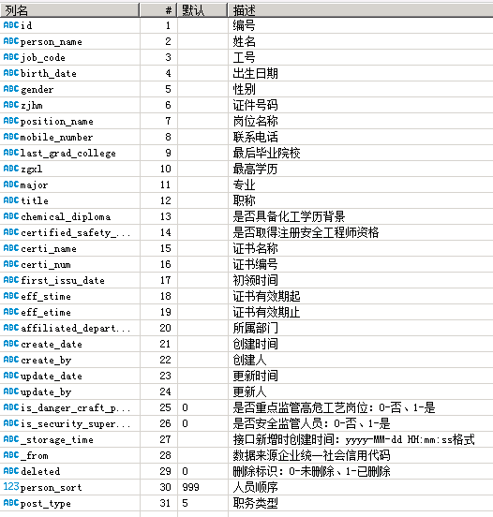
id | person_name | job_code | birth_date | gender | zjhm | position_name | mobile_number | last_grad_college | zgxl | major | title | chemical_diploma | certified_safety_engineer | certi_name | certi_num | first_issu_date | eff_stime | eff_etime | affiliated_department | create_date | create_by | update_date | update_by | is_danger_craft_positions | is_security_supervise | `_storage_time` | `_from` | deleted | person_sort | post_type
00a68723-62ee-4788-a1d2-da1bfbbb94d4 | 曹桂 | TPL11023 | 1982-02-28 | 1 |  | 警消队班长 | 18107694123 |  |  |  |  |  |  |  |  |  |  |  | 综合管理部 | 12/16/24 | 管理员 | 12/16/24 | 管理员 | 0 | 0 | 8/20/25 | 91431900786481386A | 0 | 999 | 5
01b3c578-8911-4fc1-bc1f-949c9b19efea | 方帅怕 | TPL19047 | 1985-06-26 | 1 |  | 技术员 | 15817709123 |  |  |  |  |  |  |  |  |  |  |  | 散水服务部 | 4/23/25 | 管理员 | 4/23/25 | 管理员 | 0 | 0 | 8/20/25 | 91431900774014748R | 0 | 999 | 5
025e2db3-46bb-4e91-92ef-12eeebf0d4b5 | 郭建 | TPL13012 | 1988-05-16 | 1 |  | 安全环保部EHS主管 | 13712761123 | 无 |  | 无 | 安全环保部EHS主管 | 0 | 0 |  |  |  |  |  | 综合管理部 | 12/25/25 |  |  |  | 0 | 1 |  | 91331900786481386A | 1 | 999 | 4
02f86ff5-3ec7-4ede-86ee-c6c20faf4a0e | 王江 | YS0035 | 1970-10-02 | 1 |  | 普通员工 | 13713291512 |  |  |  |  |  |  |  |  |  |  |  | 设备部 | 8/23/24 | 管理员 | 8/23/24 | 管理员 | 0 | 0 | 8/20/25 | 91331900061539245G | 0 | 999 | 5
061fb791-783b-4ae0-8900-5459cb697cc4 | 邱就 | DRS135 | 1976-08-15 | 1 |  | 安全课 课长 | 13877231234 | 西安交通大学 |  | 化学工程与工艺 | 注册安全工程师 | 1 | 1 |  |  |  |  |  | 安全课 | 9/17/24 | 管理员 | 8/21/25 | 管理员 | 0 | 1 | 8/20/25 | 91331900MA51JD9G4P | 0 | 4 | 4

化学品
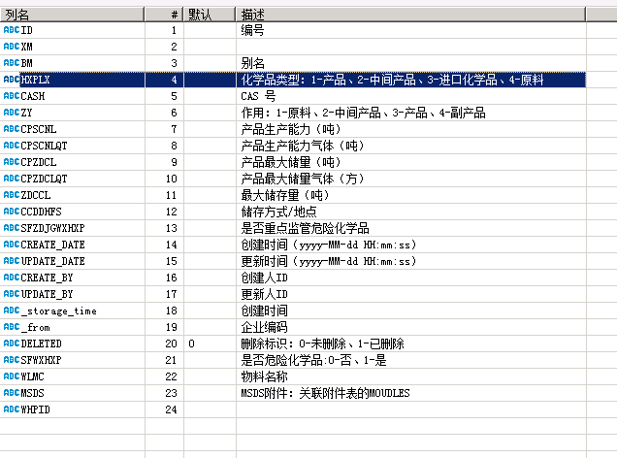
ID | XM | BM | HXPLX | CASH | ZY | CPSCNL | CPSCNLQT | CPZDCL | CPZDCLQT | ZDCCL | CCDDHFS | SFZDJGWXHXP | CREATE_DATE | UPDATE_DATE | CREATE_BY | UPDATE_BY | `_storage_time` | `_from` | DELETED | SFWXHXP | WLMC | MSDS | WHPID
041dddaf-f5c4-431c-87aa-2285c25cae58 |  |  | 1 | 108-16-7 |  |  |  |  |  |  |  | 0 | 8/31/24 | 8/31/24 | 管理员 | 管理员 | 3/9/26 | 91331900677141681X | 1 | 1 | N,N-二甲基异丙醇胺
055f743b-54e6-4611-91ba-1c285c80eff5 | 丙烷 |  | 1 | 74-98-6 |  | 120 |  | 1.5 |  |  |  | 0 | 1/23/26 | 1/23/26 | 管理员 | 管理员 | 3/9/26 | 91331900677141681X | 0 | 1 | 丙烷 | 91fc0ca5-479a-4dcc-96a5-1b084cc7938e | 227
07c153ff-9a04-47ad-b272-f5555847ce82 | 甲苯 |  | 4 | 108-88-3 |  | 2000 |  |  |  |  |  | 1 | 11/19/24 | 11/19/24 | 管理员 | 管理员 | 3/9/26 | 91331900677141681X | 0 | 1 | 甲苯 |  | 1524
081ca18f-4915-40aa-a13f-e5f0beca46d7 | 环戊酮 |  | 1 | 120-92-3 |  |  |  |  |  |  |  | 0 | 8/31/24 | 8/31/24 | 管理员 | 管理员 | 3/9/26 | 91331900677141681X | 0 | 1 | 环戊酮
096bd2be-0840-4090-8419-e1a984624109 | 氧[压缩的或液化的] | 液氧 | 1 | 7782-44-7 |  | 1 | 1 | 1 | 1 |  |  | 1 | 4/29/25 | 1/29/26 |  |  |  | 91331900677141681X | 0 | 1 | 液氧 | 5d76d4f1-78cf-4062-9aca-f5fae99ae9d5

重大危险源
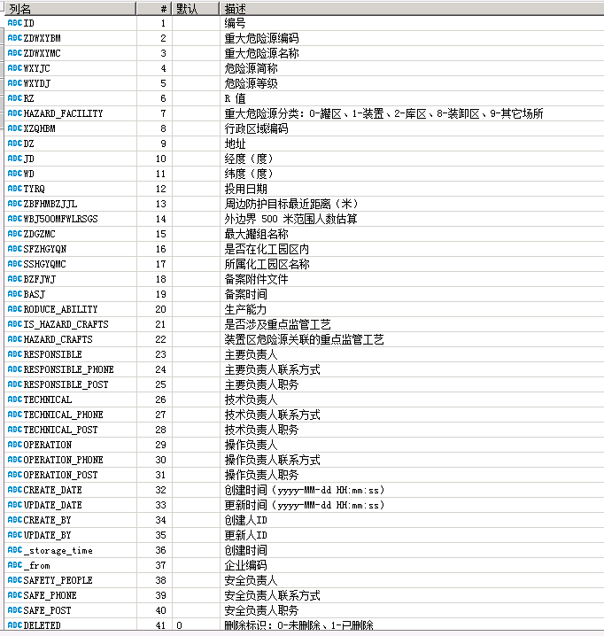
ID | ZDWXYBM | ZDWXYMC | WXYJC | WXYDJ | RZ | HAZARD_FACILITY | XZQHBM | DZ | JD | WD | TYRQ | ZBFHMBZJJL | WBJ500MFWLRSGS | ZDGZMC | SFZHGYQN | SSHGYQMC | BZFJWJ | BASJ | RODUCE_ABILITY | IS_HAZARD_CRAFTS | HAZARD_CRAFTS | RESPONSIBLE | RESPONSIBLE_PHONE | RESPONSIBLE_POST | TECHNICAL | TECHNICAL_PHONE | TECHNICAL_POST | OPERATION | OPERATION_PHONE | OPERATION_POST | CREATE_DATE | UPDATE_DATE | CREATE_BY | UPDATE_BY | `_storage_time` | `_from` | SAFETY_PEOPLE | SAFE_PHONE | SAFE_POST | DELETED | status
00a6b049-7836-11ef-8b57-e0d55eff6074 | 82985595L001 | 1#罐组 |  | 1 | 936 | 0 | 441900 | 1#罐组 | 113.55885 | 22.94143 | 2015-01-01 | 5000 | 0 |  | 1 | 立沙岛精细化工园区 |  |  | 0 | 0 |  | 王学 | 1382357813 | 总经理 | 高洁路 | 13829143123 | 副总经理 | 曾祥洪 | 13670801123 | 值班长 | 6/28/23 | 12/15/25 | 毋宏飞 | 毋宏飞 | 4/18/25 | 91331900782985595L |  |  |  | 0 | 0
00a6bbe5-7836-11ef-8b57-e0d55eff6074 | 82985595L009 | 9#罐组 |  | 2 | 95.76 | 0 | 441900 | 9#罐组 | 113.560696 | 22.94227 | 2015-01-01 | 5000 | 0 |  | 1 | 立沙岛精细化工园区 |  |  | 0 | 0 |  | 王学 | 13823578123 | 总经理 | 高洁路 | 13829143132 | 副总经理 | 尹闯 | 13416962123 | 值班长 | 6/28/23 | 12/15/25 | 毋宏飞 | 毋宏飞 | 4/18/25 | 91331900782985595L |  |  |  | 0 | 0
0e3432a1-fec7-4f91-9819-911c9b00cfd5 | 74014748R003 | 3区罐组C |  | 1 | 148.74 | 0 | 441900123 | 广东省东莞市沙田镇立沙岛 | 113.557998 | 22.9486 | 2008-03-27 | 100 | 330 |  | 1 | 立沙岛园区 |  |  | 1 | 0 |  | 董兆 | 13829201123 | 总经理 | 谢维 | 13829165123 | 综合管理及技术总监 | 利远初 | 13794892132 | 散水服务部经理 | 9/9/24 | 9/9/24 | 管理员 | 管理员 | 3/9/26 | 91331900782985595L |  |  |  | 0 | 0

特殊作业
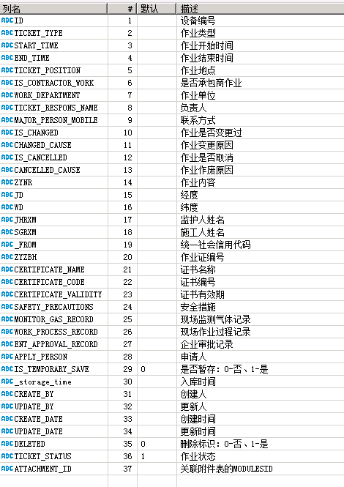
ID | TICKET_TYPE | START_TIME | END_TIME | TICKET_POSITION | IS_CONTRACTOR_WORK | WORK_DEPARTMENT | TICKET_RESPONS_NAME | MAJOR_PERSON_MOBILE | IS_CHANGED | CHANGED_CAUSE | IS_CANCELLED | CANCELLED_CAUSE | ZYNR | JD | WD | JHRXM | SGRXM | `_FROM` | ZYZBH | CERTIFICATE_NAME | CERTIFICATE_CODE | CERTIFICATE_VALIDITY | SAFETY_PRECAUTIONS | MONITOR_GAS_RECORD | WORK_PROCESS_RECORD | ENT_APPROVAL_RECORD | APPLY_PERSON | IS_TEMPORARY_SAVE | `_storage_time` | CREATE_BY | UPDATE_BY | CREATE_DATE | UPDATE_DATE | DELETED | TICKET_STATUS | ATTACHMENT_ID
000000000000000000000000000000021744 | 2 | 20250725135700 | 20250725200000 | A01仓1FA01仓测试1 | 1 | 发外包 | 栾三 | 13790562474 | 0 | —— | 0 |  | 测试1 |  |  |  |  | 91331900774014748R | —— |  |  |  |  |  |  |  |  | 0 | 7/25/25 | 栾一 | 栾一 | 7/25/25 | 7/25/25 | 0 | 1
000000000000000000000000000000065900 | 9 | 20250103073000 | 20250103173000 | TK0604/1/TK0604/TK0604 | 1 | 茂名建筑集团工业设备安装有限公司 | 李华 | 13790562474 | 0 | —— | 1 | 过期未作业 | TK0604储罐拆脚手架 |  |  |  |  | 91331900774014748R | —— |  |  |  |  |  |  |  |  | 0 | 12/12/25 | 李华沛 | 李华沛 | 1/2/25 | 1/2/25 | 0 | 3
000000000000000000000000000000065928 | 6 | 20250103080000 | 20250103173000 | T-2108/1/T-2108/T2108罐内 | 1 | 茂名建筑集团工业设备安装有限公司 | 樊耀 | 13790562474 | 0 | —— | 1 | 过期未作业 | 罐内搭升降架 |  |  |  |  | 91331900774014748R | —— |  |  |  |  |  |  |  |  | 0 | 12/12/25 | 韩亮 | 樊耀波 | 1/3/25 | 1/3/25 | 0 | 3
000000000000000000000000000000065937 | 3 | 20250103081000 | 20250103161000 | TK0102/1/TK0102/TK0102 | 1 | 东莞市利勤清洁服务有限公司 | 魏道 | 13790562474 | 0 | —— | 0 |  | 储罐清洗 |  |  |  |  | 91331900774014748R | —— |  |  |  |  |  |  |  |  | 0 | 12/12/25 | 魏道风 | 魏道风 | 1/3/25 | 1/3/25 | 0 | 1

储罐信息
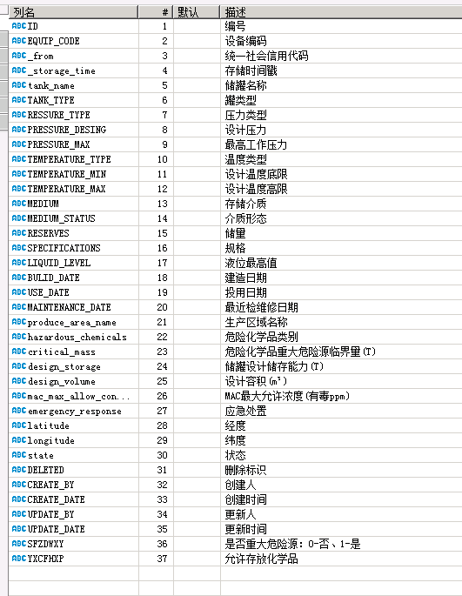
ID | EQUIP_CODE | `_from` | `_storage_time` | tank_name | TANK_TYPE | RESSURE_TYPE | PRESSURE_DESING | PRESSURE_MAX | TEMPERATURE_TYPE | TEMPERATURE_MIN | TEMPERATURE_MAX | MEDIUM | MEDIUM_STATUS | RESERVES | SPECIFICATIONS | LIQUID_LEVEL | BULID_DATE | USE_DATE | MAINTENANCE_DATE | produce_area_name | hazardous_chemicals | critical_mass | design_storage | design_volume | mac_max_allow_concentration | emergency_response | latitude | longitude | state | DELETED | CREATE_BY | CREATE_DATE | UPDATE_BY | UPDATE_DATE | SFZDWXY | YXCFHXP
00c3e5b3-0f10-48a0-ad91-8b2be38dbb34 | T0201 | 91331900760641126M | 3/9/26 | T0201 | 6 | 1 |  |  | 1 |  |  |  |  | 1830 |  | 12 |  | 2007-10-26 |  | 74014748R002 |  |  |  | 1500 |  |  | 21.947859 | 113.556671 | 0 | 0 | 管理员 | 9/19/24 | 管理员 | 4/22/25 | 1
03027120-446f-4734-b177-69ea4d801b92 | 2303 | 91331900760641126M | 3/9/26 | 2303 | 3 | 1 |  |  | 1 |  |  |  |  | 913 |  | 11.03 |  | 2011-09-01 |  | 23区 |  |  |  | 1250 |  |  | 21.940881 | 113.563939 | 0 | 1 | 管理员 | 9/8/24 | 管理员 | 9/12/24 | 1
0329eac7-bf6f-49ac-acdc-556ab80870d3 | T-610 | 91331900760641126M | 3/9/26 | T-610 | 3 | 1 |  |  | 1 |  |  |  |  | 1560 |  | 10900 |  | 2013-09-29 |  | 52858384T006 |  |  |  | 2000 |  |  | 21.945772 | 113.561793 | 0 | 0 | 管理员 | 9/9/24 | 管理员 | 7/17/25 | 1
077f252a-7287-4be3-bdae-5902841565f4 | HT2009 | 91331900760641126M | 3/9/26 | HT2009 | 3 | 1 |  |  | 1 |  |  |  |  | 5500 |  | 16966 |  | 2020-05-01 |  | 90152664Q02 |  |  |  | 5500 |  |  | 21.971107 | 113.559423 | 0 | 0 | 管理员 | 11/16/24 | 管理员 | 4/28/25 | 1

应急救援物资
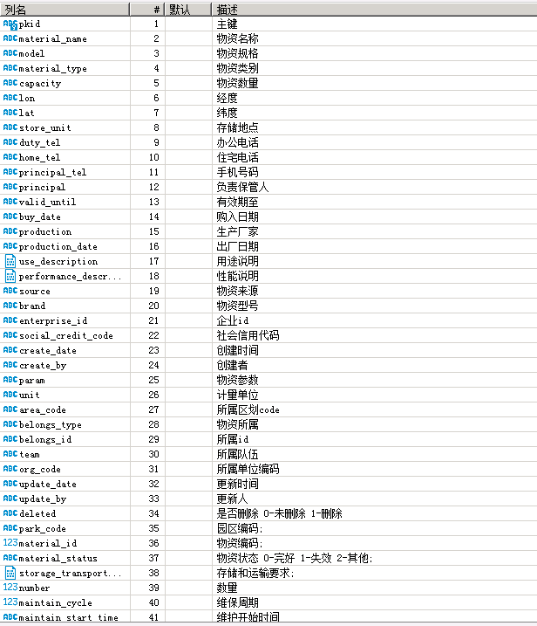
pkid | material_name | model | material_type | capacity | lon | lat | store_unit | duty_tel | home_tel | principal_tel | principal | valid_until | buy_date | production | production_date | use_description | performance_description | source | brand | enterprise_id | social_credit_code | create_date | create_by | param | unit | area_code | belongs_type | belongs_id | team | org_code | update_date | update_by | deleted | park_code | material_id | material_status | storage_transport_requirement | number | maintain_cycle | maintain_start_time
e50c76a1-9aaa-402e-8d5f-afc3e0d6f744 | 测试物资 |  | 060000 | 2 | 113.56928 | 22.95223 | 1 |  |  | 13112341234 | 负责人 |  |  |  |  | 1 |  |  |  |  | 112234455 | 9/24/24 | cs0001 |  |  |  |  |  |  | 441900888 | 9/24/24 | cs0001 | 0 | LSDJXHGYQ |  | 0 | 存储和运输要求 | 2 | 0 | 2024-09-10
f9b4eba4-ae85-48f9-abd5-b5d8a2e3f824 | 正压式空气呼吸器 |  | 010000 | 2 | 113.55499 | 22.96903 | 微型消防站（消防泵房） |  |  | 15817516154 | 林泽徐 |  |  |  |  | 应急物资 |  |  |  |  | 91331900760641126M | 9/26/24 | 91441900760641126M |  |  |  |  |  |  | 441900002 | 9/26/24 | 91441900760641126M | 0 | LSDJXHGYQ |  | 0 | 无 | 2 | 1 | 2024-01-01
0301963a-0990-4122-9375-48fb99163345 | 正压式空气呼吸器 |  | 010000 | 2 | 113.55499 | 22.96903 | 微型消防站（消防泵房） |  |  | 15817516154 | 林泽徐 |  |  |  |  | 应急物资 |  |  |  |  | 91331900760641126M | 9/26/24 | 91441900760641126M |  |  |  |  |  |  | 441900002 | 9/26/24 | 91441900760641126M | 1 | LSDJXHGYQ |  | 0 | 无 | 2 | 1 | 2024-01-01
82194e95-e03b-463a-9d08-7d60817e5dc8 | 正压式空气呼吸器 |  | 010000 | 2 | 113.55499 | 22.96903 | 微型消防站（消防泵房） |  |  | 15817516154 | 林泽徐 |  |  |  |  | 应急物资 |  |  |  |  | 91331900760641126M | 9/26/24 | 91441900760641126M |  |  |  |  |  |  | 441900002 | 9/26/24 | 91441900760641126M | 0 | LSDJXHGYQ |  | 0 | 无 | 2 | 1 | 2024-01-01
63a04a8d-03ad-4473-bf26-ae82c7b74f32 | 隔热防护服 |  | 010000 | 2 | 113.55499 | 22.96903 | 微型消防站（消防泵房） |  |  | 15817516154 | 林泽徐 |  |  |  |  | 应急物资 |  |  |  |  | 91331900760641126M | 9/26/24 | 91441900760641126M |  |  |  |  |  |  | 441900002 | 9/26/24 | 91441900760641126M | 0 | LSDJXHGYQ |  | 0 | 无 | 2 | 1 | 2024-01-01
cf106bfd-ad76-4620-bfab-dcdfa4955bd1 | 消防战斗服 |  | 010000 | 2 | 113.55499 | 22.96903 | 微型消防站（消防泵房） |  |  | 15817516154 | 林泽徐 |  |  |  |  | 应急物资 |  |  |  |  | 91331900760641126M | 9/26/24 | 91441900760641126M |  |  |  |  |  |  | 441900002 | 9/26/24 | 91441900760641126M | 0 | LSDJXHGYQ |  | 0 | 无 | 2 | 1 | 2024-01-01
7d0c578a-673c-4ee6-9c13-bb15db4b7082 | 重型防化服 |  | 010000 | 2 | 113.55499 | 22.96903 | 微型消防站（消防泵房） |  |  | 15817516154 | 林泽徐 |  |  |  |  | 应急物资 |  |  |  |  | 91331900760641126M | 9/26/24 | 91441900760641126M |  |  |  |  |  |  | 441900002 | 9/26/24 | 91441900760641126M | 0 | LSDJXHGYQ |  | 0 | 无 | 2 | 1 | 2024-01-01

应急救援专家
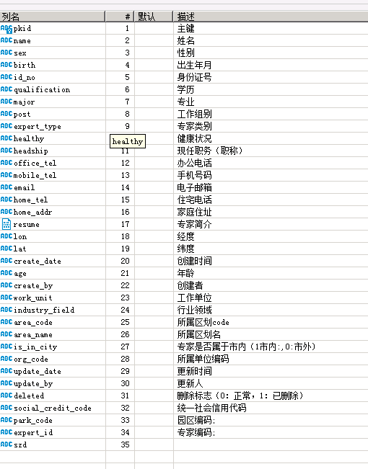
pkid | name | sex | birth | id_no | qualification | major | post | expert_type | healthy | headship | office_tel | mobile_tel | email | home_tel | home_addr | resume | lon | lat | create_date | age | create_by | work_unit | industry_field | area_code | area_name | is_in_city | org_code | update_date | update_by | deleted | social_credit_code | park_code | expert_id | szd
0727a793-d307-70ae-8778-6b9eede672aa | 测试专家 | male | 2029-08-06 |  | 2 | 应急 |  |  |  | 2 |  | 23337727360 | 2237@qq.com |  |  |  | 2 | 2 | 9/28/27 |  | cs0002 |  | 2 |  |  | 2 | 772900888 | 2026/22/29 26:39 | suadmin | 2 | 222237766 | LSDJXHGYQ |  | 2
7fc720f7-6a26-7990-ba60-20d7823aa768 | 222 | male | 2027-09-26 |  | 0 | 22 |  |  |  | 2 |  | 23222372237 | 22376@qq.com |  |  |  | 2 | 2 | 9/26/27 |  | cs0002 |  | 2 |  |  | 2 | 772900888 | 2026/22/29 26:39 | suadmin | 2 | 222237766 | LSDJXHGYQ
770e66af-2372-72c8-a203-cc9f2c26d797 | 唐工 | male | 2989/22/22 |  | 7 | 电气工程及其自动化 |  |  |  | 3 |  | 29928003222 | 260333729@qq.com |  |  |  | 2 | 2 | 9/26/27 |  | 92772900062639276G |  | 7 |  |  | 2 | 772900028 | 7/22/26 | 92772900062639276G | 0 | 92772900062639276G | LSDJXHGYQ |  | 2
dc38e032-0273-7dbb-9b6a-ad8a7027ed68 | 涂凉 | male | 395232 |  | 3 | 化工工艺 |  |  |  | 3 |  | 29928003226 | rsqc@raysound-cn.com |  |  |  | 2 | 2 | 9/26/27 |  | 92772900MA62JD9G7P |  | 2 |  |  | 2 | 772900027 | 9/26/27 | 92772900MA62JD9G7P | 0 | 92772900MA62JD9G7P | LSDJXHGYQ
2fa676f9-c8b6-772c-90fa-b9f27332c806 | 蒋浩 | male | 2977/22/22 |  | 3 | 安全工程 |  |  |  | 3 |  | 29928003222 | 26227387398@239.com |  |  |  | 2 | 2 | 9/26/27 |  | 92772900MA62JD9G7P |  | 2 |  |  | 2 | 772900027 | 9/26/27 | 92772900MA62JD9G7P | 0 | 92772900MA62JD9G7P | LSDJXHGYQ
be002a77-a2a0-7d8c-9686-0b72862972ed | 杨运 | male | 393790 |  | 7 | 化工安全 |  |  |  | 3 |  | 29928007222 | 992227836@qq.com |  |  |  | 2 | 2 | 9/27/27 |  | 9277290068296796X7 |  | 2 |  |  | 2 | 772900029 | 9/27/27 | 9277290068296796X7 | 0 | 9277290068296796X7 | LSDJXHGYQ
d6f6f2ec-27b2-780b-88dd-26b6023ffbbc | 李安 | male | 2973/22/20 |  | 7 | 安全工程 |  |  |  | 3 |  | 29928003222 | li.jjjun@jxrich.com.cn |  |  |  | 2 | 2 | 9/28/27 |  | 92772900677272682X |  | 7 |  |  | 2 | 772900027 | 7/27/26 | 92772900677272682X | 2 | 92772900677272682X | LSDJXHGYQ

风险分析单元
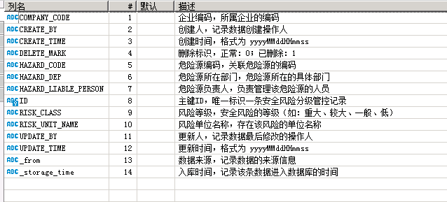
COMPANY_CODE | CREATE_BY | CREATE_TIME | DELETE_MARK | HAZARD_CODE | HAZARD_DEP | HAZARD_LIABLE_PERSON | ID | RISK_CLASS | RISK_UNIT_NAME | UPDATE_BY | UPDATE_TIME | _from | _storage_time
879008613 | 1830539897676050433 | 20240909062629 | 0 | 879008613-001 | 管理层 | admin005 | 000000008790086131833029186053812226 | 1 | T1101 | 无 | 20240923091819 | 914419007879008613 | 1727083101565
879008613 | 1830539897676050433 | 20240909062629 | 0 | 879008613-001 | 管理层 | admin005 | 000000008790086131833029186078978049 | 1 | T1102 | 无 | 20240923091819 | 914419007879008613 | 1727083101565
879008613 | 1830539897676050433 | 20240909062629 | 0 | 879008613-001 | 管理层 | admin005 | 000000008790086131833029186087366658 | 1 | T1103 | 无 | 20240923091819 | 914419007879008613 | 1727083101565
879008613 | 1830539897676050433 | 20240909062629 | 0 | 879008613-001 | 管理层 | admin005 | 000000008790086131833029186104143873 | 1 | T1104 | 无 | 20240923091819 | 914419007879008613 | 1727083101565
879008613 | 1830539897676050433 | 20240909062629 | 0 | 879008613-001 | 管理层 | admin005 | 000000008790086131833029186112532481 | 1 | T1105 | 无 | 20240923091819 | 914419007879008613 | 1727083101565
879008613 | 1830539897676050433 | 20240909062629 | 0 | 879008613-001 | 管理层 | admin005 | 000000008790086131833029186116726785 | 1 | T1106 | 无 | 20240923091819 | 914419007879008613 | 1727083101565
879008613 | 1830539897676050433 | 20240909065111 | 0 | 879008613-002 | 管理层 | admin005 | 000000008790086131833035404705083393 | 1 | T1201 | 无 | 20240923091819 | 914419007879008613 | 1727083101565

风险管控措施
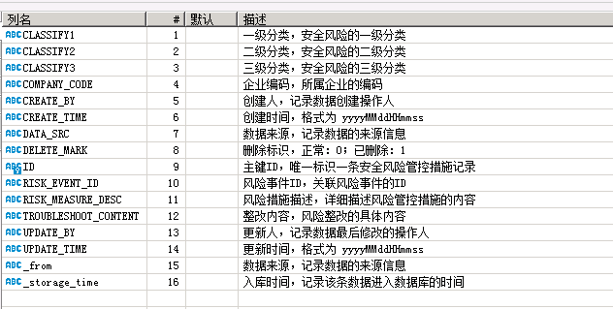
CLASSIFY1 | CLASSIFY2 | CLASSIFY3 | COMPANY_CODE | CREATE_BY | CREATE_TIME | DATA_SRC | DELETE_MARK | ID | RISK_EVENT_ID | RISK_MEASURE_DESC | TROUBLESHOOT_CONTENT | UPDATE_BY | UPDATE_TIME | _from | _storage_time
1 | 2026-01-03 | 温度表 | 441916232 | 彭武 | 20231202175118 | 1 | 0 | 00124a00-27d5-43aa-8c02-cccaee45d321 | f5de1a1f-d907-47f8-99d4-408443aeb61b | 温度表定期校验，确保正常投用。 | 温度表是否每年进行校验。温度表是否损坏。 | 彭武 | 20231202175118 | 91441900MA4UHBAX8X | 1726748854744
2 | 2026-02-03 |  | 441916232 | 彭武 | 20231202175317 | 1 | 0 | 0018d22e-e8db-40c7-8350-49fe23687c4a | 01234681-dcab-41de-8bbb-a5121f3c2d74 | 重大危险源设备设施的设计、制造、安装、使用、检测、维修、改造和报废符合国家标准或者行业标准。 | 确认重大危险源设备设施的设计、制造、安装、使用、检测、维修、改造和报废，是否符合国家标准或者行业标准。 | 彭武 | 20231202175317 | 91441900MA4UHBAX8X | 1726748855334
4 | 2026-04-01 |  | 441916232 | 彭武 | 20231202175513 | 1 | 0 | 0050f310-b95d-48f0-9b6b-3aa6256b503b | f0a4bd36-5634-48d4-8ba5-0b77c372b076 | 应急柜应配备正压式空气呼吸器、防护器材、应急药箱，每月两次点检确保完好可用。 | 应急柜防护器材是否损坏。 | 彭武 | 20231202175513 | 91441900MA4UHBAX8X | 1726748855926
1 | 2026-01-03 | 液位计 | 441916232 | 彭武 | 20231215225044 | 1 | 0 | 007f8d32-f2ee-43b3-8717-d44e2c601bb5 | 61951907-a035-4e5c-b4ee-432c557d5b9f | 每2小时进行巡检，发现异常或损坏及时联系调校或更换，确保正常投用 | 液位计是否每2小时进行巡检。液位计是否故障。液位计根部阀是否打开。 | 彭武 | 20231215225044 | 91441900MA4UHBAX8X | 1726748856517
1 | 2026-01-01 | 温度、压力、流量、液位 | 441916232 | 彭武 | 20231215225038 | 1 | 0 | 0101a203-2971-412f-a1f9-930a5269e515 | 56e8f590-296f-43e0-bf52-206b5fb7fe27 | 各压力容器液位、温度、压力、流量是否在正常范围之内 | 各压力容器液位是否正常。各压力容器温度是否正常。各压力容器压力是否正常。各压力容器流量是否正常。 | 彭武 | 20231215225038 | 91441900MA4UHBAX8X | 1726748857106

